Лист1
Скорость загрузки | Время загрузки | Скриншот
Максимальная скорость провайдера | 1 мс | 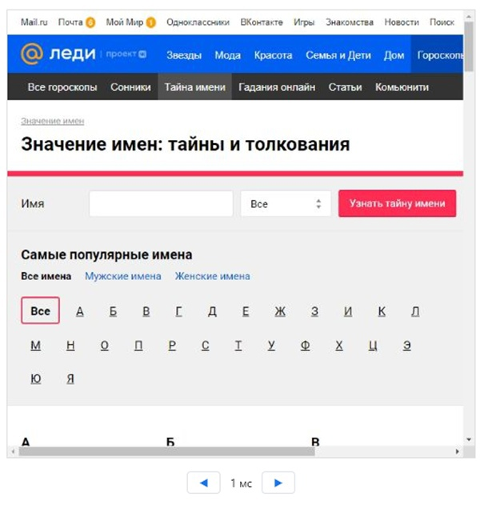
3G (высокая скорость) | 23 мс | 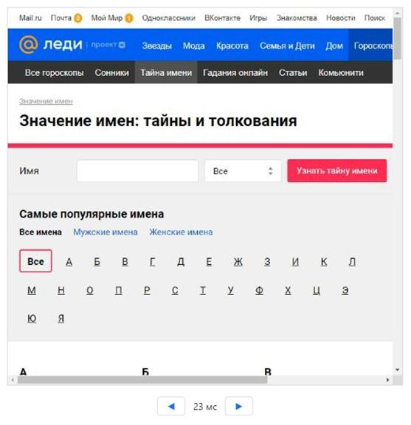
Медленная 3G-сеть | 128 мс | 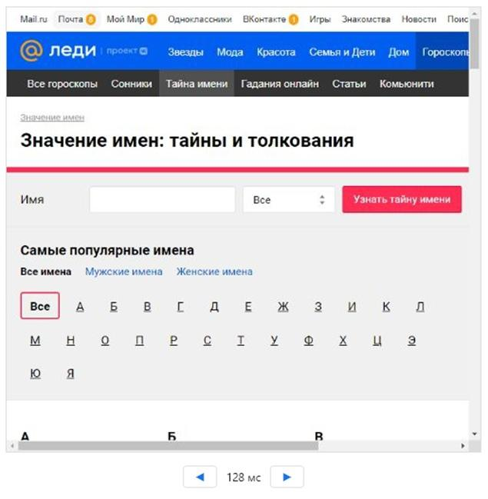
Офлайн | 739 мс | 